設定内容
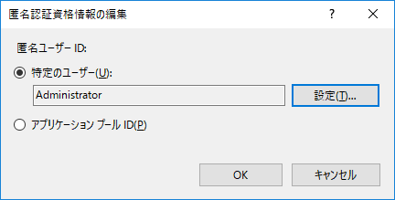
■setup fo;der share
 | 〇server đặt folder share
 |  | ⇒share folder set「Everyone権限を設定」
 |  |  | ①mở property của folder share click 「共有」
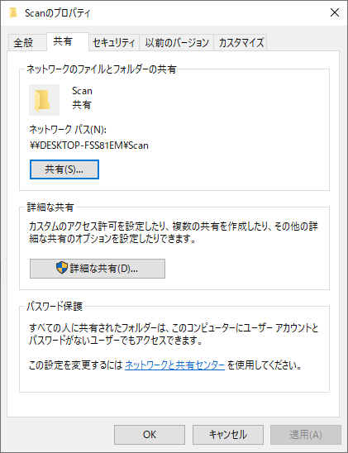

 |  |  | ②thêm「Everyone」 set アクセス許可レベル là 「読み取り/書き込み」click「共有」をクリック
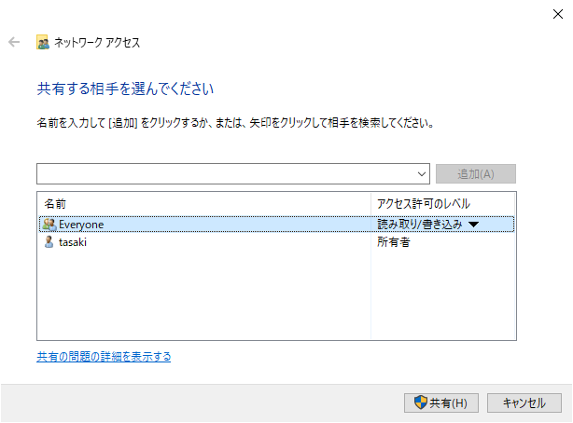

 |  |  | ③ở セキュリティタブ chọn 「Everyone」confirm là đang đang set quyền
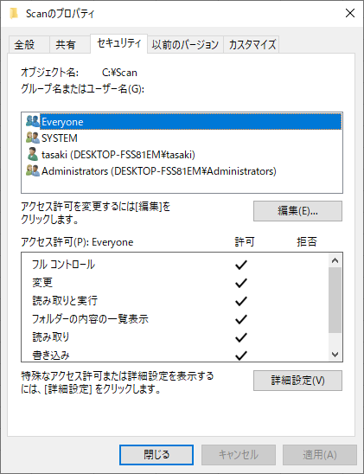

 |  | ⇒set「匿名でアクセスできる共有」
 |  |  | ①mở ローカルセキュリティポリシー
 |  |  |  | Windows + R mở 「ファイル名を指定して実行」、input 「secpol.msc」、click 「OK」
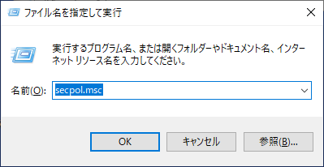

 |  |  | ②chọn 「ローカルポリシー - セキュリティオプション」, mở propety của ネットワークアクセス：匿名でアクセスできる共有のプロパティ
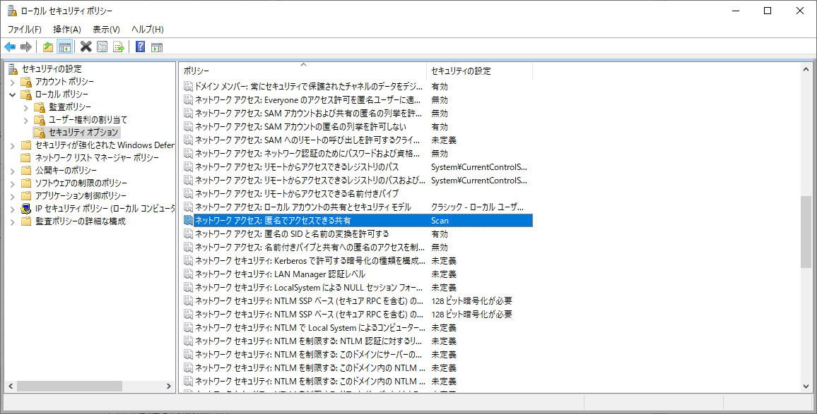

 |  |  | ③set tên folder share click 「OK」
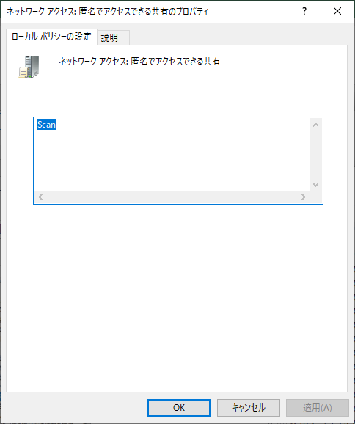

 |  | ⇒ | thay đổi パスワード保護共有設定
 |  |  | ① mở「ネットワークと共有センター」click 「共有の詳細設定の変更」
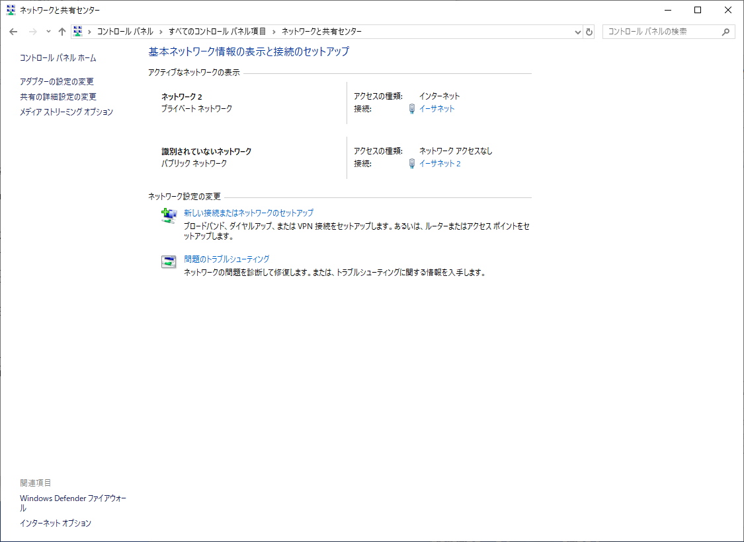

 |  |  | ② chọn「パスワード保護共有を無効にする」、click 「変更の保存」
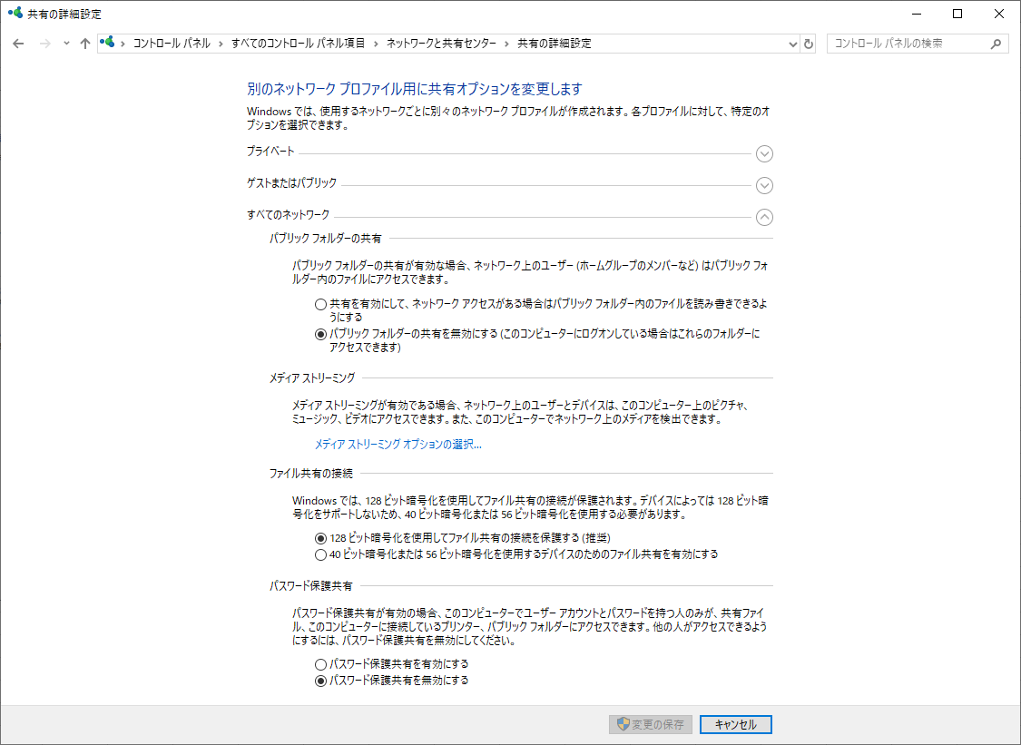

 | 〇server đặt servêr web
 |  | ⇒thực hiện set user certification
 |  |  | ① mở IIS chọn server
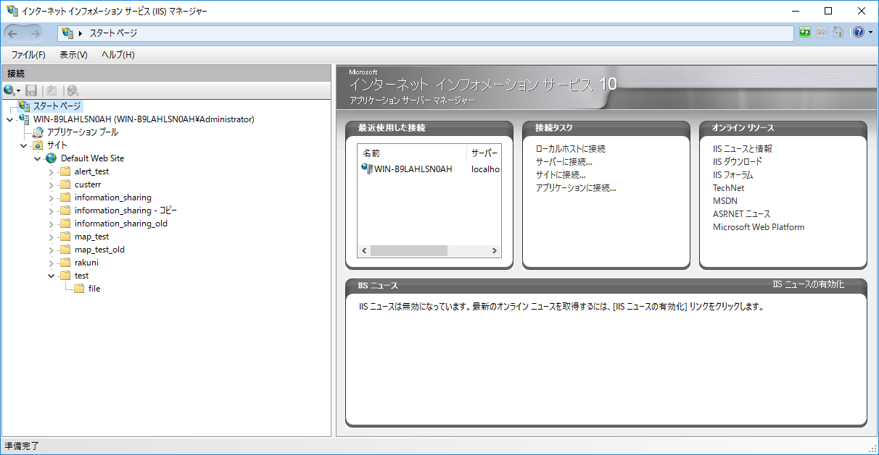

 |  |  | ② mở certification
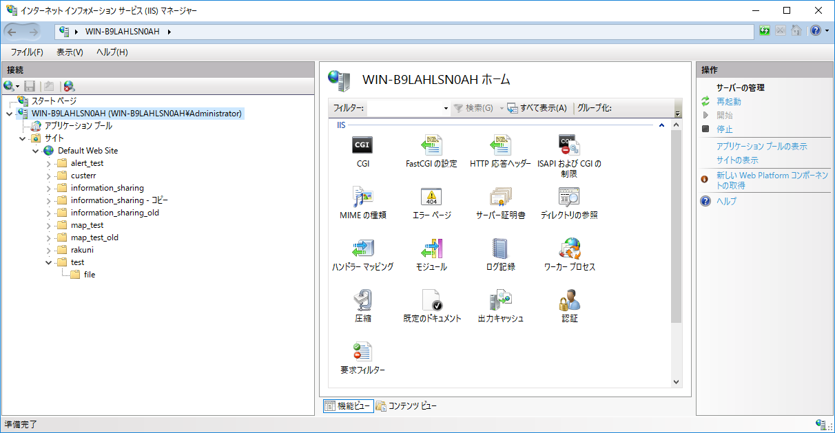

 |  |  | ③chọn edit ở 匿名認証
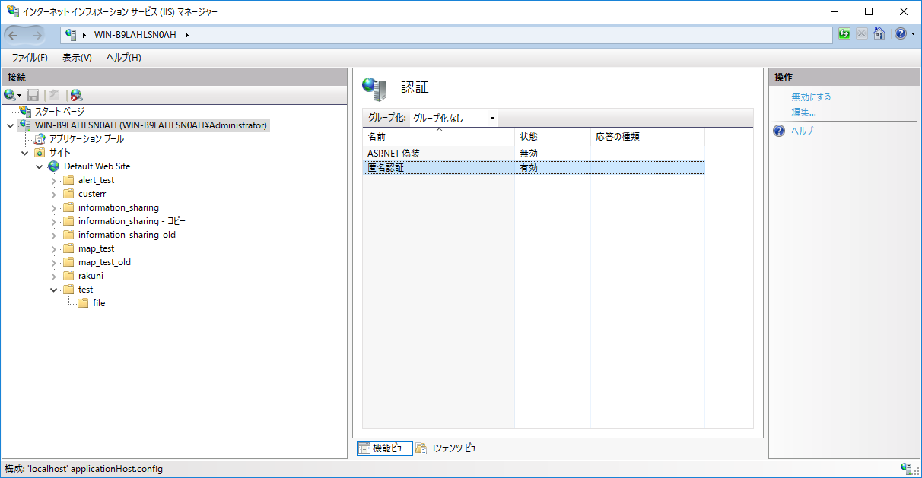

 |  |  | ④bằng user đặc hiệt set quyền hạn người quản lý của web server rồi clik OK

